Worksheet
歯科衛生士 | 2022 | 人体の構造と機能 |  | 2022_dh_22_pm001
 |  | 中枢神経を模式図に示す。 体温調節中枢が存在するのはどれか。1つ選べ。
 |  | 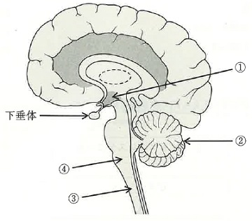
 |  | 1 | ① | 正解
 |  | 2 | ②
 |  | 3 | ③
 |  | 4 | ④
歯科衛生士 | 2022 | 歯・口腔の構造と機能 |  | 2022_dh_22_pm002
 |  | 歯周病の原因となる可能性のある歯の形態異常はどれか。1つ選べ。
 |  | 1 | 盲 孔
 |  | 2 | 斜切痕 | 正解
 |  | 3 | 介在結節
 |  | 4 | 中心結節
歯科衛生士 | 2022 | 人体の構造と機能 |  | 2022_dh_22_pm003
 |  | 細胞質基質で行われる代謝はどれか。1つ選べ。
 |  | 1 | 解 糖 | 正解
 |  | 2 | β酸化
 |  | 3 | 電子伝達系
 |  | 4 | クエン酸回路
歯科衛生士 | 2022 | 人体の構造と機能 |  | 2022_dh_22_pm004
 |  | 活性型ビタミンD3の合成過程を図に示す。 ①の反応が行われるのはどれか。1つ選べ。
 |  | 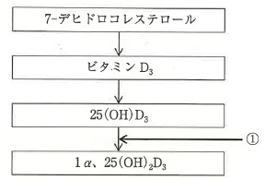
 |  | 1 | 肝 臓
 |  | 2 | 小 腸
 |  | 3 | 腎 臓 | 正解
 |  | 4 | 皮 膚
歯科衛生士 | 2022 | 歯・口腔の構造と機能 |  | 2022_dh_22_pm005
 |  | 純漿液腺はどれか。1つ選べ。
 |  | 1 | 頰 腺
 |  | 2 | 後舌腺
 |  | 3 | 耳下腺 | 正解
 |  | 4 | 舌下腺
歯科衛生士 | 2022 | 歯・口腔の構造と機能 |  | 2022_dh_22_pm006
 |  | 頭頸部矢状断の解剖写真を示す。 矢印で示すのはどれか。1つ選べ。
 |  | 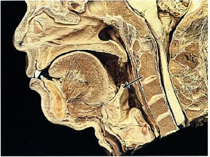
 |  | 1 | 声 帯
 |  | 2 | 舌 骨
 |  | 3 | 口蓋垂
 |  | 4 | 喉頭蓋 | 正解
歯科衛生士 | 2022 | 人体の構造と機能 |  | 2022_dh_22_pm007
 |  | 顎反射の経路を模式図に示す。 この反射の役割はどれか。1つ選べ。
 |  | 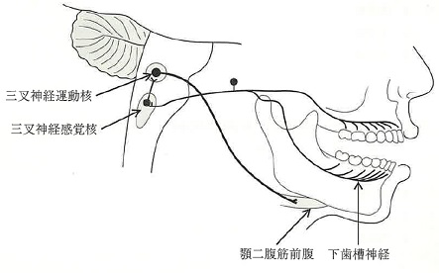
 |  | 1 | 嚥下時の閉口
 |  | 2 | 咀嚼力の調節
 |  | 3 | 下顎安静位の維持
 |  | 4 | 口腔内の傷害防止 | 正解
歯科衛生士 | 2022 | 疾病の成り立ち及び回復過程の促進 |  | 2022_dh_22_pm008
 |  | β-ラクタム系抗菌薬の作用機序はどれか。1つ選べ。
 |  | 1 | 細胞膜障害
 |  | 2 | 核酸合成阻害
 |  | 3 | 細胞壁合成阻害 | 正解
 |  | 4 | タンパク質合成阻害
歯科衛生士 | 2022 | 疾病の成り立ち及び回復過程の促進 |  | 2022_dh_22_pm009
 |  | 結核結節を模式図に示す。 ①にみられるのはどれか。1つ選べ。
 |  | 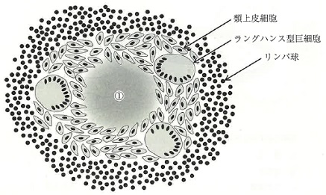
 |  | 1 | 壊 死 | 正解
 |  | 2 | 血 腫
 |  | 3 | 膿 瘍
 |  | 4 | 粘液貯留
歯科衛生士 | 2022 | 疾病の成り立ち及び回復過程の促進 |  | 2022_dh_22_pm010
 |  | 細菌の模式図を示す。 矢印で示すのはどれか。1つ選べ。
 |  | 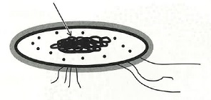
 |  | 1 | 線 毛
 |  | 2 | 核様体 | 正解
 |  | 3 | リポ多糖
 |  | 4 | リボソーム
歯科衛生士 | 2022 | 疾病の成り立ち及び回復過程の促進 |  | 2022_dh_22_pm011
 |  | 抗悪性腫瘍薬はどれか。1つ選べ。
 |  | 1 | アスピリン
 |  | 2 | シスプラチン | 正解
 |  | 3 | アセトアミノフェン
 |  | 4 | ジクロフェナクナトリウム
歯科衛生士 | 2022 | 疾病の成り立ち及び回復過程の促進 |  | 2022_dh_22_pm012
 |  | 口腔粘膜の病変を模式図（細胞性反応を除く）に示す。 矢印の変化はどれか。1つ選べ。
 |  | 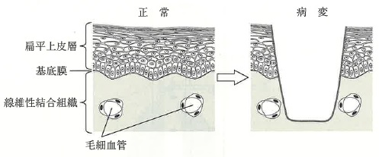
 |  | 1 | 潰瘍形成 | 正解
 |  | 2 | 色素沈着
 |  | 3 | 上皮肥厚
 |  | 4 | 水疱形成
歯科衛生士 | 2022 | 疾病の成り立ち及び回復過程の促進 |  | 2022_dh_22_pm013
 |  | 温度計を概略図に示す。 「日本薬局方通則」に定義される医薬品の保存温度で、「常温」に含まれるのはどれか。1つ選べ。

 |  | 1 | ①
 |  | 2 | ②
 |  | 3 | ③ | 正解
 |  | 4 | ④
歯科衛生士 | 2022 | 疾病の成り立ち及び回復過程の促進 |  | 2022_dh_22_pm014
 |  | 器官を模式図に示す。 多形腺腫の好発部位はどれか。1つ選べ。
 |  | 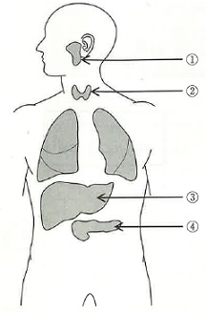
 |  | 1 | ① | 正解
 |  | 2 | ②
 |  | 3 | ③
 |  | 4 | ④
歯科衛生士 | 2022 | 疾病の成り立ち及び回復過程の促進 |  | 2022_dh_22_pm015
 |  | 口腔微生物の電子顕微鏡写真を示す。 正しいのはどれか。1つ選べ。
 |  | 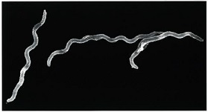
 |  | 1 | Candida albicans
 |  | 2 | Treponema denticola | 正解
 |  | 3 | Streptococcus mutans
 |  | 4 | Porphyromonas gingivalis
歯科衛生士 | 2022 | 歯・口腔の健康と予防に関わる人間と社会の仕組み |  | 2022_dh_22_pm016
 |  | 医療法に基づく医療計画で設定されたA県の医療圏を図に示す。 ①の医療圏域の説明で正しいのはどれか。2つ選べ。
 |  | 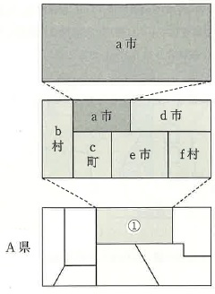
 |  | 1 | 一般病床数の設定 | 正解
 |  | 2 | 高度専門的医療を提供
 |  | 3 | 住民に密着した医療サービスを提供
 |  | 4 | 保健所の所轄区域設定に考慮する区域 | 正解
歯科衛生士 | 2022 | 人体の構造と機能 |  | 2022_dh_22_pm017
 |  | 使用した乳酸量に違いが生じた要因はどれか。1つ選べ。
 |  | 1 | 緩衝作用 | 正解
 |  | 2 | 抗菌作用
 |  | 3 | 潤滑作用
 |  | 4 | 歯質保護作用
歯科衛生士 | 2022 | 歯・口腔の構造と機能 |  | 2022_dh_22_pm018
 |  | 使用した乳酸量の違いに作用した唾液成分はどれか。1つ選べ。
 |  | 1 | ムチン
 |  | 2 | 重炭酸塩 | 正解
 |  | 3 | 糖タンパク質
 |  | 4 | ラクトフェリン
歯科衛生士 | 2022 | 歯・口腔の構造と機能 |  | 2022_dh_22_pm019
 |  | 摂食嚥下運動の過程におけるある時期を図に示す。 該当するのはどれか。1つ選べ。
 |  | 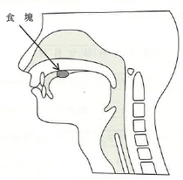
 |  | 1 | 準備期 | 正解
 |  | 2 | 口腔期
 |  | 3 | 咽頭期
 |  | 4 | 食道期
歯科衛生士 | 2022 | 歯科衛生士概論 |  | 2022_dh_22_pm020
 |  | 歯科衛生士法に規定されている業務従事者届出は何年ごとか。1つ選べ。
 |  | 1 | 1年
 |  | 2 | 2年 | 正解
 |  | 3 | 3年
 |  | 4 | 5年
歯科衛生士 | 2022 | 歯・口腔の健康と予防に関わる人間と社会の仕組み |  | 2022_dh_22_pm021
 |  | A県歯科衛生士会に同県B市の小学校から歯と口の健康週間に各学年へ歯科講話をしてほしいとの依頼があり、発達段階に合わせた歯科講話を行った。 学校保健の領域構造を図に示す。 本活動の該当する領域はどれか。1つ選べ。
 |  | 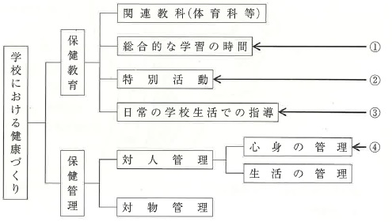
 |  | 1 | ①
 |  | 2 | ② | 正解
 |  | 3 | ③
 |  | 4 | ④
歯科衛生士 | 2022 | 歯・口腔の健康と予防に関わる人間と社会の仕組み |  | 2022_dh_22_pm022
 |  | 歯周疾患検診で使用されるプローブの写真（A）とその先端の拡大写真（B）を示す。 このプローブを用いて歯周ポケットを測定したとき、スコア1とされる歯肉辺縁の位置はどれか。1つ選べ。
 |  | 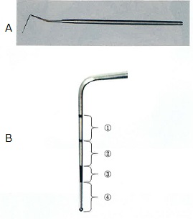
 |  | 1 | ①
 |  | 2 | ②
 |  | 3 | ③ | 正解
 |  | 4 | ④
歯科衛生士 | 2022 | 歯・口腔の健康と予防に関わる人間と社会の仕組み |  | 2022_dh_22_pm023
 |  | 10歳の男児。脳性麻痺のため、福祉サービスを受給している。 このサービスの根拠法はどれか。1つ選べ。
 |  | 1 | 児童福祉法 | 正解
 |  | 2 | 母子保健法
 |  | 3 | 身体障害者福祉法
 |  | 4 | 発達障害者支援法
歯科衛生士 | 2022 | 歯・口腔の健康と予防に関わる人間と社会の仕組み |  | 2022_dh_22_pm024
 |  | プラークに糖質を加えた場合のpH変化を図に示す。 正しいのはどれか。1つ選べ。
 |  | 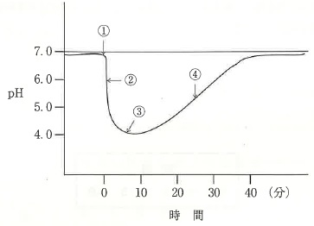
 |  | 1 | ①ではキシリトールを加えた。
 |  | 2 | ②ではプラーク中細菌が酸を産生している。 | 正解
 |  | 3 | ③では①に比べて3倍の酸が産生された。
 |  | 4 | ④では唾液中のアミラーゼが作用している。
歯科衛生士 | 2022 | 歯・口腔の健康と予防に関わる人間と社会の仕組み |  | 2022_dh_22_pm025
 |  | 25歳の女性。口臭が気になることを主訴として来院した。口臭検査を行った結果、明らかな口臭があるが、原因となる器質的異常、疾患は認められなかった。歯科医師から口臭予防についての指導を行うよう指示を受けた。 適切な指導はどれか。2つ選べ。
 |  | 1 | 舌苔の除去 | 正解
 |  | 2 | フッ化物洗口の励行
 |  | 3 | 塩化亜鉛洗口剤の利用 | 正解
 |  | 4 | 乳酸アルミニウム配合歯磨剤の利用
歯科衛生士 | 2022 | 歯・口腔の健康と予防に関わる人間と社会の仕組み |  | 2022_dh_22_pm026
 |  | 我が国の各種人口指数の年次推移を図に示す。 ①はどれか。1つ選べ。
 |  | 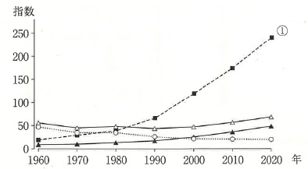
 |  | 1 | 老年化指数 | 正解
 |  | 2 | 従属人口指数
 |  | 3 | 年少人口指数
 |  | 4 | 老年人口指数
歯科衛生士 | 2022 | 歯・口腔の健康と予防に関わる人間と社会の仕組み |  | 2022_dh_22_pm027
 |  | 順序尺度データの散布度の数値の位置関係を図に示す。 ①はどれか。1つ選べ。

 |  | 1 | 期待値
 |  | 2 | 実測値
 |  | 3 | 中央値 | 正解
 |  | 4 | 偏差値
歯科衛生士 | 2022 | 歯・口腔の健康と予防に関わる人間と社会の仕組み |  | 2022_dh_22_pm028
 |  | 国際保健活動の仕組みの概要を図に示す。 ①はどれか。1つ選べ。
 |  | 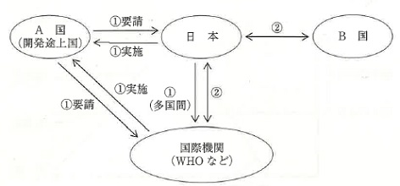
 |  | 1 | 共 同
 |  | 2 | 共 助
 |  | 3 | 協 力 | 正解
 |  | 4 | 交 流
歯科衛生士 | 2022 | 歯・口腔の健康と予防に関わる人間と社会の仕組み |  | 2022_dh_22_pm029
 |  | 疾病の自然史を模式図に示す。 ①で行うのはどれか。2つ選べ。
 |  | 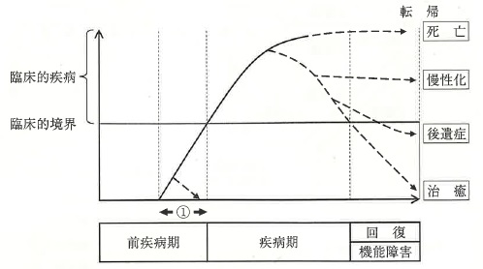
 |  | 1 | 小窩裂溝塡塞 | 正解
 |  | 2 | 初期う蝕治療
 |  | 3 | フッ化物洗口 | 正解
 |  | 4 | フッ化ジアンミン銀塗布
歯科衛生士 | 2022 | 歯・口腔の健康と予防に関わる人間と社会の仕組み |  | 2022_dh_22_pm030
 |  | 歯磨剤の基本成分を作用別に表に示す。 パラベンが該当するのはどれか。1つ選べ。
 |  | 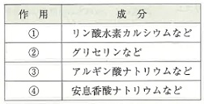
 |  | 1 | ①
 |  | 2 | ②
 |  | 3 | ③
 |  | 4 | ④ | 正解
歯科衛生士 | 2022 | 歯科衛生士概論 |  | 2022_dh_22_pm031（不備問題複数回答）
 |  | 歯科診療所の医療安全管理体制で歯科衛生士が担当できるのはどれか。2つ選べ。
 |  | 1 | 医療安全管理者 | 正解
 |  | 2 | 医薬品安全管理責任者 | 正解
 |  | 3 | 医療放射線安全管理責任者
 |  | 4 | 特別管理産業廃棄物管理責任者 | 正解
歯科衛生士 | 2022 | 歯科衛生士概論 |  | 2022_dh_22_pm032
 |  | 周術期における入院患者への口腔機能管理の目的はどれか。2つ選べ。
 |  | 1 | 審美性の向上
 |  | 2 | 合併症の予防 | 正解
 |  | 3 | 術後回復の促進 | 正解
 |  | 4 | 生活習慣の改善
歯科衛生士 | 2022 | 歯科衛生士概論 |  | 2022_dh_22_pm033
 |  | 患者の権利の行使を支援するのはどれか。2つ選べ。
 |  | 1 | アドボカシー | 正解
 |  | 2 | パターナリズム
 |  | 3 | コンプライアンス
 |  | 4 | インフォームド・アセント | 正解
歯科衛生士 | 2022 | 臨床歯科医学 |  | 2022_dh_22_pm034
 |  | 70歳の男性。舌の異常を主訴として来院した。6か月前から気付いていたが放置していたところ、1か月前から違和感を自覚するようになったという。確定診断のために局所麻酔下で処置を行った。初診時の口腔内写真（A）と処置後に行った操作の写真（B）を示す。 矢印で示す容器に入っているのはどれか。1つ選べ。
 |  | 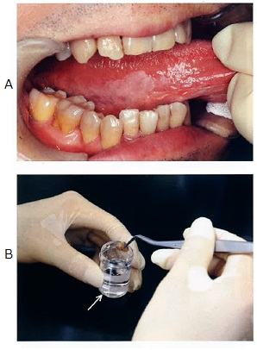
 |  | 1 | 滅菌水
 |  | 2 | エタノール
 |  | 3 | ブドウ糖液
 |  | 4 | ホルマリン液 | 正解
歯科衛生士 | 2022 | 臨床歯科医学 |  | 2022_dh_22_pm035
 |  | 放射線感受性が最も高いのはどれか。1つ選べ。
 |  | 1 | 肺
 |  | 2 | 骨 髄 | 正解
 |  | 3 | 軟 骨
 |  | 4 | 唾液腺
歯科衛生士 | 2022 | 臨床歯科医学 |  | 2022_dh_22_pm036
 |  | 63歳の女性。下顎右側第一大臼歯部の歯肉腫脹と排膿を主訴として来院した。エックス線画像検査を行う直前の口腔内写真を示す。 矢印で示す材料を用いる理由はどれか。1つ選べ。
 |  | 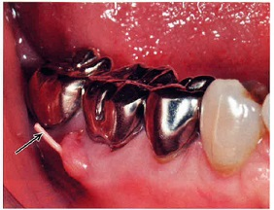
 |  | 1 | 可塑性
 |  | 2 | 接着性
 |  | 3 | 造影性 | 正解
 |  | 4 | 生体親和性
歯科衛生士 | 2022 | 臨床歯科医学 |  | 2022_dh_22_pm037
 |  | 83歳の男性。食事時のむせがあるとのことで、家族の協力のもと摂食嚥下機能検査を行った。検査時の写真を示す。 この検査の特徴はどれか。2つ選べ。
 |  | 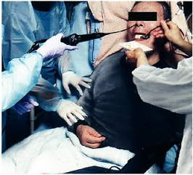
 |  | 1 | 侵襲が軽度である。 | 正解
 |  | 2 | 造影剤が必要である。
 |  | 3 | エックス線被曝がある。
 |  | 4 | 訪問診療で利用できる。 | 正解
歯科衛生士 | 2022 | 臨床歯科医学 |  | 2022_dh_22_pm038
 |  | ある操作中の口腔内写真を示す。 使用できるのはどれか。2つ選べ。
 |  | 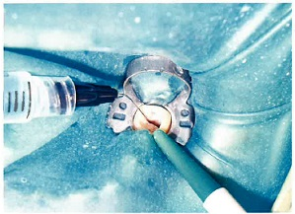
 |  | 1 | 0.2％NaF
 |  | 2 | 6.0％NaOCl | 正解
 |  | 3 | 15.0％EDTA | 正解
 |  | 4 | 30.0％H<sub>2</sub>O<sub>2</sub>
歯科衛生士 | 2022 | 臨床歯科医学 |  | 2022_dh_22_pm039
 |  | 48歳の男性。上顎左側側切歯の色が気になることを主訴として来院した。1年前に子供の頭がぶつかったが、痛みが引いたのでそのまま放置していたところ、最近になって変色してきたという。初診時の口腔内写真を示す。 変色の理由で考えられるのはどれか。1つ選べ。
 |  | 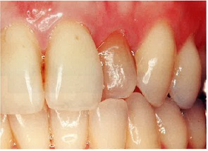
 |  | 1 | 加齢変化
 |  | 2 | 歯髄壊死 | 正解
 |  | 3 | 抗菌薬の服用
 |  | 4 | 食品に含まれる色素
歯科衛生士 | 2022 | 臨床歯科医学 |  | 2022_dh_22_pm040
 |  | 41歳の女性。昨年より上顎左側中切歯に違和感を覚えていたが、この3か月くらいで急に歯が伸びてきたように感じることを主訴として来院した。慢性歯周炎と診断され、歯周基本治療後の再評価で、歯周外科治療を行うことになった。初診時の口腔内写真（A、B、C）と歯周外科処置時の口腔内写真（D）を示す。 この部位の歯周炎の発現に影響を与えたと考えられる局所性修飾因子はどれか。1つ選べ。
 |  | 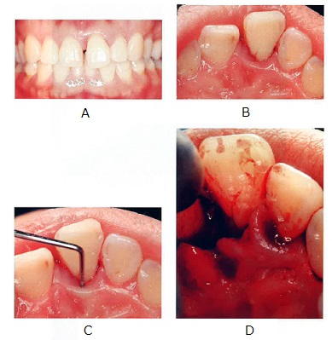
 |  | 1 | 根面溝 | 正解
 |  | 2 | 樋状根
 |  | 3 | エナメル真珠
 |  | 4 | エナメル突起
歯科衛生士 | 2022 | 臨床歯科医学 |  | 2022_dh_22_pm041
 |  | 歯内治療に使用する水酸化カルシウム製剤の用途はどれか。2つ選べ。
 |  | 1 | 仮 封
 |  | 2 | 覆 髄 | 正解
 |  | 3 | 根管消毒 | 正解
 |  | 4 | 歯髄鎮痛消炎
歯科衛生士 | 2022 | 臨床歯科医学 |  | 2022_dh_22_pm042
 |  | 45歳の男性。下顎歯肉の腫脹と出血を主訴として来院した。検査の結果、慢性歯周炎と診断され、歯周治療を行うことになった。初診時の正面観の口腔内写真（A）と下顎前歯部舌側面観の口腔内写真（B）を示す。 歯周基本治療開始前に説明すべきリスクはどれか。2つ選べ。
 |  | 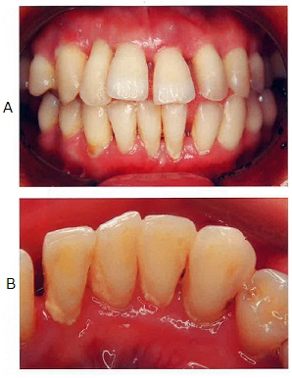
 |  | 1 | 歯根破折
 |  | 2 | 食片圧入 | 正解
 |  | 3 | 歯の変色
 |  | 4 | 象牙質知覚過敏症 | 正解
歯科衛生士 | 2022 | 臨床歯科医学 |  | 2022_dh_22_pm043
 |  | 17歳の男子。上顎左側中切歯の歯冠破折を主訴として来院した。直前に自転車で転倒したという。自発痛はない。浸潤麻酔後、直接覆髄を行うことになった。初診時の口腔内写真（A）とエックス線画像（B）を示す。 最初に行うのはどれか。1つ選べ。
 |  | 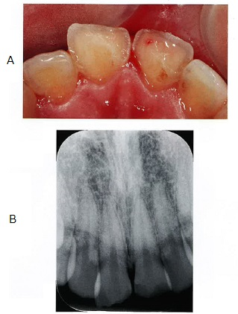
 |  | 1 | 覆髄薬の貼付
 |  | 2 | 露髄部の止血
 |  | 3 | ラバーダム防湿 | 正解
 |  | 4 | 次亜塩素酸ナトリウムによる清掃
歯科衛生士 | 2022 | 臨床歯科医学 |  | 2022_dh_22_pm044
 |  | 73歳の女性。舌感の不良を主訴として来院した。診察の結果、下顎左側第一大臼歯の舌側根面う蝕に対してグラスアイオノマーセメント修復を行うことになった。術前の口腔内写真を示す。 この材料を選択した理由はどれか。2つ選べ。
 |  | 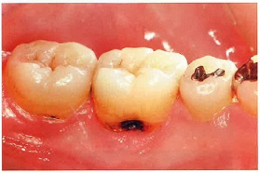
 |  | 1 | 審美性の向上
 |  | 2 | 防湿の困難性 | 正解
 |  | 3 | 機械的強度の維持
 |  | 4 | 二次う蝕予防効果の期待 | 正解
歯科衛生士 | 2022 | 臨床歯科医学 |  | 2022_dh_22_pm045
 |  | 70歳の男性。下顎左側臼歯部欠損による咀嚼困難を主訴として来院した。診察の結果、部分床義歯を製作することになった。義歯の精密印象採得前に行ったある操作の口腔内写真を示す。 矢印で示す操作の目的はどれか。1つ選べ。
 |  | 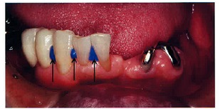
 |  | 1 | 印象圧を均等にする。
 |  | 2 | 印象時の沈下を防ぐ。
 |  | 3 | 印象材の流動性をよくする。
 |  | 4 | 印象体の撤去を容易にする。 | 正解
歯科衛生士 | 2022 | 臨床歯科医学 |  | 2022_dh_22_pm046
 |  | 47歳の男性。上顎右側第一大臼歯部のクラウン破折による咀嚼困難を主訴として来院した。診察の結果、CAD/CAMシステムによるクラウンを製作することになった。支台歯形成後に行った印象採得時の写真（A）と使用した器具の写真（B）を示す。 従来の精密印象採得法と比較したこの方法の特徴はどれか。2つ選べ。
 |  | 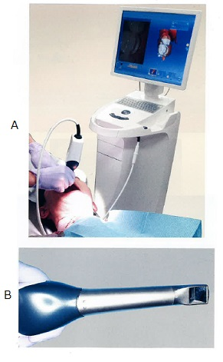
 |  | 1 | 咬合採得材を用いる。
 |  | 2 | 専用のトレーを使用する。
 |  | 3 | 画像データとして保存できる。 | 正解
 |  | 4 | 口腔内を光学的に直接スキャンができる。 | 正解
歯科衛生士 | 2022 | 臨床歯科医学 |  | 2022_dh_22_pm047
 |  | 67歳の男性。上顎前歯部の欠損による審美不良を主訴として来院した。ブリッジ製作過程における作業用模型の写真（A、B）と試適時の口腔内写真（C）を示す。 口腔内での操作の目的はどれか。2つ選べ。

 |  | 1 | 咬合の採得
 |  | 2 | 適合性の確認 | 正解
 |  | 3 | 咬合関係の検査 | 正解
 |  | 4 | 口唇豊隆度の調整
歯科衛生士 | 2022 | 臨床歯科医学 |  | 2022_dh_22_pm048
 |  | 70歳の男性。上下顎義歯の不適合による咀嚼困難を主訴として来院した。診察の結果、上下顎全部床義歯を製作することになった。完成した上下顎新義歯試適時の口腔内写真（A）とその後に行ったある検査時の口腔内写真（B）を示す。 この検査で確認できるのはどれか。1つ選べ。
 |  | 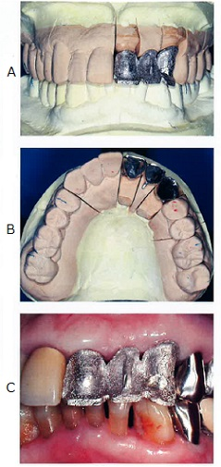 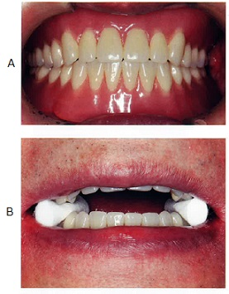
 |  | 1 | 義歯床縁の長さ
 |  | 2 | 義歯の咬合接触状態
 |  | 3 | 義歯床研磨面の適合状態
 |  | 4 | 義歯床粘膜面の適合状態 | 正解
歯科衛生士 | 2022 | 臨床歯科医学 |  | 2022_dh_22_pm049
 |  | 8歳の男児。舌下面の異常を主訴として来院した。1年前から同症状の再発と消失を繰り返しているという。腫瘤は無痛性である。初診時の口腔内写真を示す。 本病変の内部に含まれるものとして考えられるのはどれか。1つ選べ。
 |  | 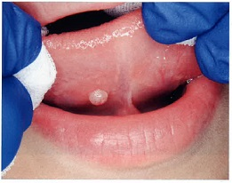
 |  | 1 | 血 液
 |  | 2 | 粘 液 | 正解
 |  | 3 | 角化物
 |  | 4 | 線維組織
歯科衛生士 | 2022 | 臨床歯科医学 |  | 2022_dh_22_pm050
 |  | 45歳の女性。左側顔面の疼痛を主訴として来院した。1か月前から数日に1～2回の頻度で激しい疼痛が出現するようになったという。疼痛はいつも十数秒で消失するという。顔貌は左右対称で異常はみられず、開口障害や顎下リンパ節の腫脹は認められない。歯科医師が顔面を触診したところ、強い疼痛を訴えた。触診時の写真を示す。 疼痛の原因はどれか。1つ選べ。
 |  | 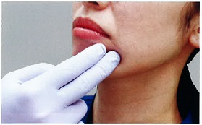
 |  | 1 | 副神経
 |  | 2 | 顔面神経
 |  | 3 | 三叉神経 | 正解
 |  | 4 | 迷走神経
歯科衛生士 | 2022 | 臨床歯科医学 |  | 2022_dh_22_pm051
 |  | 72歳の女性。口腔内の白斑を心配して歯科訪問診療の依頼があった。多発性脳梗塞により2年前から自宅で寝たきりとなっているという。検査の結果、真菌の感染であることがわかった。初診時の口腔内写真を示す。 対処法はどれか。1つ選べ。
 |  | 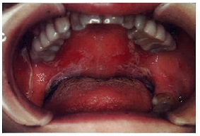
 |  | 1 | 切 除
 |  | 2 | 口腔清掃 | 正解
 |  | 3 | 消炎鎮痛剤の内服
 |  | 4 | ステロイド含有軟膏の塗布
歯科衛生士 | 2022 | 臨床歯科医学 |  | 2022_dh_22_pm052
 |  | 8歳の男児。前歯部で食物が噛み切れないことを主訴として来院した。初診時の口腔内写真を示す。 考えられる原因はどれか。1つ選べ。
 |  | 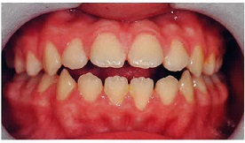
 |  | 1 | 咬唇癖
 |  | 2 | 咬爪癖
 |  | 3 | 弄唇癖
 |  | 4 | 舌突出癖 | 正解
歯科衛生士 | 2022 | 臨床歯科医学 |  | 2022_dh_22_pm053
 |  | マイナスのアーチレングスディスクレパンシーで生じる不正咬合はどれか。1つ選べ。
 |  | 1 | 叢 生 | 正解
 |  | 2 | 過蓋咬合
 |  | 3 | 下顎前突
 |  | 4 | 空隙歯列弓
歯科衛生士 | 2022 | 臨床歯科医学 |  | 2022_dh_22_pm054
 |  | 作業用模型上で製作された装置の口蓋側面観の写真（A）と側方面観の写真（B）を示す。 この装置の使用目的はどれか。1つ選べ。
 |  | 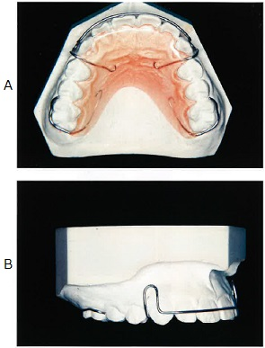
 |  | 1 | 保 隙
 |  | 2 | 保 定 | 正解
 |  | 3 | 歯列の側方拡大
 |  | 4 | 切歯の舌側移動
歯科衛生士 | 2022 | 臨床歯科医学 |  | 2022_dh_22_pm055
 |  | 20歳の男性。前歯の咬み合わせが気になることを主訴として来院した。患者の初診時の口腔内写真を示す。 口腔内の特徴はどれか。2つ選べ。

 |  | 1 | オーバーバイトは過大である。 | 正解
 |  | 2 | 大臼歯関係はAngle Ⅱ級である。 | 正解
 |  | 3 | 上顎右側中切歯は唇側傾斜を示す。
 |  | 4 | オーバージェットはマイナスである。
歯科衛生士 | 2022 | 歯・口腔の構造と機能 |  | 2022_dh_22_pm056
 |  | 10歳の男児。学校歯科健康診断で歯の形態異常を指摘され来院した。診察の結果、下顎左側第二小臼歯に突起を認めた。口腔内写真を示す。 矢印で示すのはどれか。1つ選べ。
 |  | 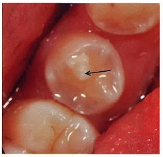
 |  | 1 | 臼傍結節
 |  | 2 | 中心結節 | 正解
 |  | 3 | カラベリー結節
 |  | 4 | プロトスタイリッド
歯科衛生士 | 2022 | 臨床歯科医学 |  | 2022_dh_22_pm057
 |  | 8歳の男児。歯並びが気になることを主訴として来院した。初診時の口腔内写真を示す。 上顎中切歯間の空隙の原因として考えられるのはどれか。2つ選べ。
 |  | 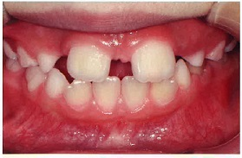
 |  | 1 | 前歯部叢生
 |  | 2 | 正中埋伏過剰歯 | 正解
 |  | 3 | 中切歯の異所萌出
 |  | 4 | 側切歯の先天性欠如 | 正解
歯科衛生士 | 2022 | 臨床歯科医学 |  | 2022_dh_22_pm058
 |  | 摂食嚥下障害により長期にわたり経口による栄養摂取が不可能と考えられる患者で消化管に問題がない場合、適切な経管栄養法はどれか。1つ選べ。
 |  | 1 | 胃 瘻 | 正解
 |  | 2 | 経鼻経管栄養
 |  | 3 | 中心静脈栄養
 |  | 4 | 末梢静脈栄養
歯科衛生士 | 2022 | 臨床歯科医学 |  | 2022_dh_22_pm059
 |  | 71歳の男性。脳梗塞後の後遺症があるという。麻痺症状がみられる写真を示す。 この症状を起こすのはどれか。1つ選べ。
 |  | 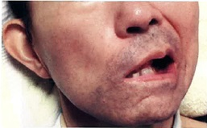
 |  | 1 | 顔面神経 | 正解
 |  | 2 | 三叉神経
 |  | 3 | 舌下神経
 |  | 4 | 迷走神経
歯科衛生士 | 2022 | 臨床歯科医学 |  | 2022_dh_22_pm060
 |  | バイタルサインの測定に用いられる機器の写真を示す。 この機器で測定するのはどれか。1つ選べ。
 |  | 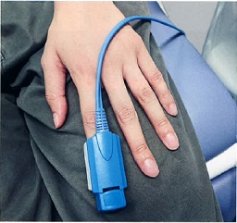
 |  | 1 | SpO<sub>2</sub> | 正解
 |  | 2 | 血 圧
 |  | 3 | 体 温
 |  | 4 | 呼吸数
歯科衛生士 | 2022 | 臨床歯科医学 |  | 2022_dh_22_pm061
 |  | 8歳の男児。保護者がうまく歯磨きできないことを主訴として来院した。重度脳性麻痺を有する。口腔内診査の結果、臼歯部咬合面にう蝕の多発が認められた。 原因と考えられるのはどれか。1つ選べ。
 |  | 1 | 口呼吸
 |  | 2 | 舌突出嚥下
 |  | 3 | 咬反射の残存 | 正解
 |  | 4 | 象牙質形成不全
歯科衛生士 | 2022 | 臨床歯科医学 |  | 2022_dh_22_pm062
 |  | 薬物的行動調整法で使用する器械の一部の写真（A）と装着時の写真（B）を示す。 適応となるのはどれか。1つ選べ。
 |  | 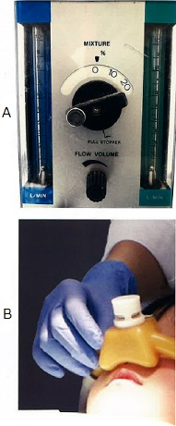
 |  | 1 | 口呼吸のある患者
 |  | 2 | 体動が激しい患者
 |  | 3 | 当日の処置本数が多い患者
 |  | 4 | 治療に理解はあるが恐怖心が強い患者 | 正解
歯科衛生士 | 2022 | 歯科予防処置論 |  | 2022_dh_22_pm063
 |  | フッ化物によるう蝕予防機序を図に示す。 ①はどれか。1つ選べ。

 |  | 1 | 細胞壁の破壊
 |  | 2 | 酸産生の抑制 | 正解
 |  | 3 | 歯石形成の阻害
 |  | 4 | プラークの分解
歯科衛生士 | 2022 | 歯科予防処置論 |  | 2022_dh_22_pm064
 |  | 歯周治療のメインテナンスで評価するのはどれか。2つ選べ。
 |  | 1 | 歯の動揺度 | 正解
 |  | 2 | 小帯付着位置
 |  | 3 | 歯石の付着程度 | 正解
 |  | 4 | 修復物の適合度
歯科衛生士 | 2022 | 歯科予防処置論 |  | 2022_dh_22_pm065
 |  | 30歳の女性。歯垢染め出し後の口腔内写真を示す。 PHPで評価したときの上顎前歯のスコアはどれか。1つ選べ。
 |  | 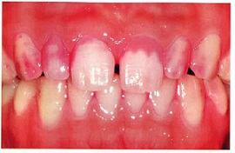
 |  | 1 | 2
 |  | 2 | 3 | 正解
 |  | 3 | 4
 |  | 4 | 5
歯科衛生士 | 2022 | 歯科予防処置論 |  | 2022_dh_22_pm066
 |  | 40歳の女性。地域の歯周疾患検診で歯科受診を勧められて来院した。初診時の口腔内写真を示す。 矢印で示す付着物の主成分はどれか。1つ選べ。
 |  | 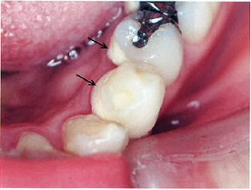
 |  | 1 | 硝酸カルシウム
 |  | 2 | 乳酸カルシウム
 |  | 3 | リン酸カルシウム | 正解
 |  | 4 | シュウ酸カルシウム
歯科衛生士 | 2022 | 歯科予防処置論 |  | 2022_dh_22_pm067
 |  | 62歳の男性。初診時と歯周基本治療後の歯周組織検査結果の一部を表に示す。 付着の獲得が認められたのはどれか。2つ選べ。
 |  | 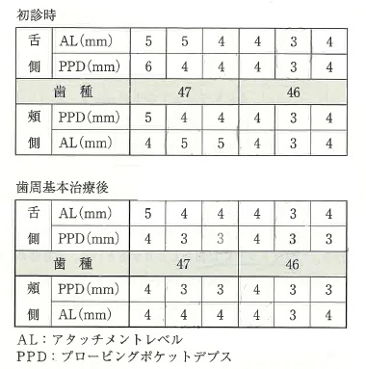
 |  | 1 | 下顎第一大臼歯頰側遠心部
 |  | 2 | 下顎第一大臼歯舌側中央部
 |  | 3 | 下顎第二大臼歯舌側中央部 | 正解
 |  | 4 | 下顎第二大臼歯頰側近心部 | 正解
歯科衛生士 | 2022 | 歯科予防処置論 |  | 2022_dh_22_pm068
 |  | フッ化物ゲル歯面塗布法の手順の写真を示す。 正しい順序はどれか。1つ選べ。
 |  | 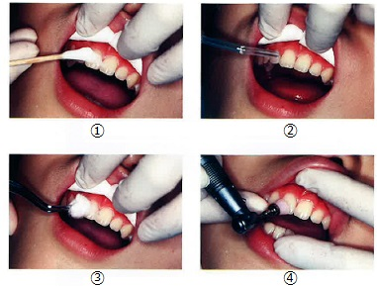
 |  | 1 | ③→④→①→②
 |  | 2 | ③→②→④→①
 |  | 3 | ④→②→①→③ | 正解
 |  | 4 | ④→③→②→①
歯科衛生士 | 2022 | 臨床歯科医学 |  | 2022_dh_22_pm069
 |  | 38歳の女性。臼歯部歯肉の違和感を主訴として来院した。食物がはさまったり、フロッシング時に出血したりするという。初診時の口腔内写真（A）とエックス線画像（B）を示す。 修復物にみられる、主訴に関連する所見はどれか。2つ選べ。
 |  | 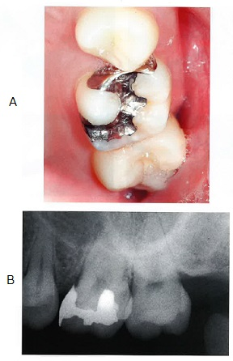
 |  | 1 | 破 折
 |  | 2 | 脱 離
 |  | 3 | 辺縁不適合 | 正解
 |  | 4 | 接触点の不良 | 正解
歯科衛生士 | 2022 | 歯科予防処置論 |  | 2022_dh_22_pm070
 |  | 36歳の女性。う蝕と歯周病の治療と管理を希望して来院した。初診時の口腔内検査結果の一部を表に示す。 歯科衛生士による口腔清掃指導とPTCで改善が期待できるのはどれか。2つ選べ。
 |  | 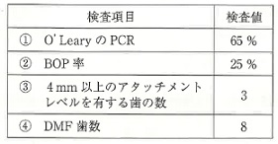
 |  | 1 | ① | 正解
 |  | 2 | ② | 正解
 |  | 3 | ③
 |  | 4 | ④
歯科衛生士 | 2022 | 歯科予防処置論 |  | 2022_dh_22_pm071
 |  | 歯周基本治療後のメインテナンス時に使用する機器の写真（A）と作動中の写真（B）を示す。 矢印で示すものに含まれるのはどれか。1つ選べ。
 |  | 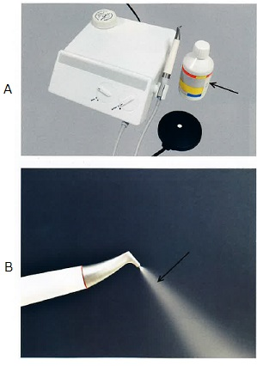
 |  | 1 | ケイ酸ナトリウム
 |  | 2 | 過ホウ酸ナトリウム
 |  | 3 | 炭酸水素ナトリウム | 正解
 |  | 4 | ラウリル硫酸ナトリウム
歯科衛生士 | 2022 | 歯科予防処置論 |  | 2022_dh_22_pm072
 |  | う蝕リスクが高いのはどれか。1つ選べ。
 |  | 1 | 狭心症
 |  | 2 | B型肝炎
 |  | 3 | 鉄欠乏性貧血
 |  | 4 | Sjögren syndrome | 正解
歯科衛生士 | 2022 | 歯科予防処置論 |  | 2022_dh_22_pm073
 |  | 55歳の男性。特定健康診査を受診した。結果の一部を示す。 ①喫煙：20本/日 ②BMI：40 ③HbA1c：7.5％ ④尿タンパク：検出なし 歯周病の宿主因子となるのはどれか。2つ選べ。
 |  | 1 | ①
 |  | 2 | ② | 正解
 |  | 3 | ③ | 正解
 |  | 4 | ④
歯科衛生士 | 2022 | 歯科予防処置論 |  | 2022_dh_22_pm074
 |  | 10歳の女児。う蝕予防処置を希望して保護者と来院した。歯科医師からフッ化物歯面塗布を行うよう指示を受けた。口腔内写真を示す。 歯面塗布が効果的なのはどれか。1つ選べ。
 |  | 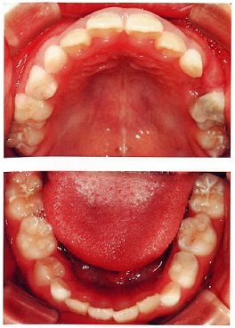
 |  | 1 | 下顎左側乳犬歯
 |  | 2 | 上顎右側中切歯
 |  | 3 | 下顎右側第一小臼歯 | 正解
 |  | 4 | 上顎左側第一大臼歯
歯科衛生士 | 2022 | 歯科予防処置論 |  | 2022_dh_22_pm075
 |  | 7歳の男児。下顎第一大臼歯に小窩裂溝塡塞を行った後、メインテナンスに移行した。 メインテナンス時に確認するのはどれか。2つ選べ。
 |  | 1 | 咬頭干渉
 |  | 2 | 清掃状況 | 正解
 |  | 3 | 裂溝形態
 |  | 4 | 塡塞材脱落 | 正解
歯科衛生士 | 2022 | 歯科予防処置論 |  | 2022_dh_22_pm076
 |  | 顎模型上でピエゾ式超音波スケーラーを用いた歯肉縁上歯石除去時のチップの写真を示す。 適切なのはどれか。1つ選べ。
 |  | 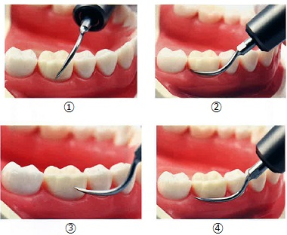
 |  | 1 | ①
 |  | 2 | ② | 正解
 |  | 3 | ③
 |  | 4 | ④
歯科衛生士 | 2022 | 歯科予防処置論 |  | 2022_dh_22_pm077
 |  | 8歳の女児。う蝕予防を希望して保護者と来院した。歯科医師の指示により家庭でのフッ化物洗口（毎日法）を指導することになった。 使用するフッ化ナトリウム濃度（フッ化物イオン濃度）はどれか。2つ選べ。
 |  | 1 | 0.01％（45ppmF）
 |  | 2 | 0.05％（225ppmF） | 正解
 |  | 3 | 0.1％（450ppmF） | 正解
 |  | 4 | 0.2％（900ppmF）
歯科衛生士 | 2022 | 歯科保健指導論 |  | 2022_dh_22_pm078
 |  | 80歳の男性。認知症高齢者の日常生活自立度判定基準ランクはⅢaである。デイサービス利用時に義歯を洗面台に置き忘れることが多いという。施設職員から相談を受けた。 適切な指導内容はどれか。2つ選べ。
 |  | 1 | 義歯を使わないように指示してください。
 |  | 2 | 食後の口腔ケア時に義歯を外させないでください。
 |  | 3 | 家族に義歯保管用ケースを携行させるよう指示してください。 | 正解
 |  | 4 | かかりつけ歯科で義歯にネームプレートを埋入してもらってください。 | 正解
歯科衛生士 | 2022 | 歯科保健指導論 |  | 2022_dh_22_pm079（不備問題採点除外）
 |  | オーラルフレイル対策として地域の後期高齢者を対象に咀嚼状態を調査した。咀嚼スコアの結果をグラフに示す。 必要な対策はどれか。1つ選べ。
 |  | 
 |  | 1 | 専門医による対応 | 正解
 |  | 2 | オーラルフレイルの講話 | 正解
 |  | 3 | かかりつけ歯科医での対応 | 正解
 |  | 4 | 口腔機能向上事業のための人材育成 | 正解
歯科衛生士 | 2022 | 歯・口腔の健康と予防に関わる人間と社会の仕組み |  | 2022_dh_22_pm080
 |  | 地域保健事業で歯周病の予防を進めるためのPDCAサイクルのうち、Pはどれか。1つ選べ。
 |  | 1 | 事業評価
 |  | 2 | 情報提供
 |  | 3 | 健康づくり計画 | 正解
 |  | 4 | 教育内容の見直し
歯科衛生士 | 2022 | 歯科保健指導論 |  | 2022_dh_22_pm081
 |  | 85歳の男性。特別養護老人ホームへ入居しており、入浴・更衣以外は概ね自立して生活をしている。口腔状態を表に示す。 歯科衛生士が施設職員へ行う歯科保健指導内容として適切なのはどれか。2つ選べ。
 |  | 
 |  | 1 | 歯科訪問診療受診を勧める。 | 正解
 |  | 2 | 義歯の着脱・管理は施設職員が行う。
 |  | 3 | 義歯洗浄剤を使用しているか確認する。 | 正解
 |  | 4 | 1日3回施設職員が口腔ケアを実施する。
歯科衛生士 | 2022 | 歯・口腔の構造と機能 |  | 2022_dh_22_pm082
 |  | 20歳の女性。幼少期より定期歯科健康診査を欠かしたことがなかった。歯肉の形で気になるところがあるという。受診時の口腔内写真を示す。 矢印で示すのはどれか。1つ選べ。
 |  | 
 |  | 1 | 肥 大
 |  | 2 | クレフト
 |  | 3 | スティップリング | 正解
 |  | 4 | メラニン色素沈着
歯科衛生士 | 2022 | 歯科保健指導論 |  | 2022_dh_22_pm083
 |  | ストレスに対する身体面の反応はどれか。2つ選べ。
 |  | 1 | 血圧の上昇 | 正解
 |  | 2 | 食欲の低下 | 正解
 |  | 3 | 不安の増強
 |  | 4 | 飲酒量の増加
歯科衛生士 | 2022 | 臨床歯科医学 |  | 2022_dh_22_pm084
 |  | 頭頸部癌に対する放射線治療の早期にみられる有害事象はどれか。2つ選べ。
 |  | 1 | う 蝕
 |  | 2 | 嚥下痛 | 正解
 |  | 3 | 味覚障害 | 正解
 |  | 4 | 顎骨骨髄炎
歯科衛生士 | 2022 | 歯科保健指導論 |  | 2022_dh_22_pm085（不備問題採点除外）
 |  | 3歳の男児。3歳児健康診査の際にかみ合わせの指摘を受けたという。保健センターで個別保健指導を行うことになった。歯科健康診査の結果を表に示す。 歯科保健指導として適切なのはどれか。2つ選べ。
 |  | 
 |  | 1 | 専門医に相談しましょう。 | 正解
 |  | 2 | 見つけしだい、注意してあげましょう。 | 正解
 |  | 3 | 取り外し式の矯正装置を使ってみましょう。 | 正解
 |  | 4 | 指をしゃぶらなかったら褒めてあげましょう。 | 正解
歯科衛生士 | 2022 | 歯科保健指導論 |  | 2022_dh_22_pm086
 |  | 56歳の男性。肺癌のため入院加療中である。骨に癌が転移したためデノスマブを投与中であるという。口腔内の状況が悪化したため、歯科訪問診療の依頼があった。口腔内写真を示す。丸で囲んだ部分は患部を示す。 歯科保健指導で適切なのはどれか。2つ選べ。
 |  | 
 |  | 1 | 患部を清潔に保ちましょう。 | 正解
 |  | 2 | 患部はなるべく乾燥させましょう。
 |  | 3 | 口腔ケアは含嗽だけにしましょう。
 |  | 4 | 刺激の少ない歯磨剤を使いましょう。 | 正解
歯科衛生士 | 2022 | 歯科保健指導論 |  | 2022_dh_22_pm087
 |  | 4歳の女児。定期歯科健康診査のため保護者と来院した。う蝕はない。保護者が仕上げ磨きをしているという。本人にブラッシング指導を行うことになった。 適切なのはどれか。1つ選べ。
 |  | 1 | バス法
 |  | 2 | フォーンズ法 | 正解
 |  | 3 | チャーターズ法
 |  | 4 | スティルマン改良法
歯科衛生士 | 2022 | 歯科保健指導論 |  | 2022_dh_22_pm088
 |  | 妊娠後期の食生活指導について正しいのはどれか。2つ選べ。
 |  | 1 | 1日2回食にする。
 |  | 2 | 間食を組み入れる。 | 正解
 |  | 3 | 主食の量を減らす。
 |  | 4 | 摂取品目を増やす。 | 正解
歯科衛生士 | 2022 | 歯科保健指導論 |  | 2022_dh_22_pm089
 |  | 高齢者において6か月間で明らかな栄養障害とみなす体重減少率はどれか。1つ選べ。
 |  | 1 | 1％
 |  | 2 | 3％
 |  | 3 | 7％
 |  | 4 | 10％ | 正解
歯科衛生士 | 2022 | 歯・口腔の健康と予防に関わる人間と社会の仕組み |  | 2022_dh_22_pm090
 |  | 国民健康・栄養調査における「20歳以上の男性肥満者の割合」、「20歳以上の女性肥満者の割合」、「20歳代女性のやせの者の割合」および「65歳以上高齢者の低栄養傾向の者の割合」の推移を図に示す。 「20歳以上の男性肥満者」はどれか。1つ選べ。
 |  | 
 |  | 1 | ① | 正解
 |  | 2 | ②
 |  | 3 | ③
 |  | 4 | ④
歯科衛生士 | 2022 | 歯科診療補助論 |  | 2022_dh_22_pm091
 |  | AEDパッドの装着例の写真を示す。 正しい貼付位置はどれか。1つ選べ。

 |  | 1 | ① | 正解
 |  | 2 | ②
 |  | 3 | ③
 |  | 4 | ④
歯科衛生士 | 2022 | 歯科診療補助論 |  | 2022_dh_22_pm092
 |  | 24歳の女性。下顎左側第一大臼歯の全部金属冠による審美不良を主訴として来院した。金属冠を除去し、オールセラミッククラウン修復を行うことになった。歯科医師から、金属冠除去前に採得した印象体を使用してプロビジョナルレストレーションを製作するよう指示された。印象体に常温重合レジンを塡入している写真を示す。 この後の手順で正しいのはどれか。1つ選べ。
 |  |  
 |  | 1 | 印象体の支台歯への圧接はレジンが完全硬化するまで続ける。
 |  | 2 | 余った液と粉末はすみやかに容器に戻す。
 |  | 3 | 辺縁部の余剰レジンはスタンプバーで除去する。 | 正解
 |  | 4 | 仮着には酸化亜鉛ユージノールセメントを使用する。
歯科衛生士 | 2022 | 歯科診療補助論 |  | 2022_dh_22_pm093
 |  | 35歳の男性。上顎左側第二小臼歯の両隣接面にう蝕があり、メタルインレー修復を行うことになった。印象採得時の写真を示す。 矢印で示す器具と併用するのはどれか。1つ選べ。
 |  | 
 |  | 1 | アドレナリン | 正解
 |  | 2 | 過酸化水素水
 |  | 3 | シュウ酸カリウム
 |  | 4 | 次亜塩素酸ナトリウム
歯科衛生士 | 2022 | 歯科診療補助論 |  | 2022_dh_22_pm094
 |  | 伝達麻酔用の注射器は、プランジャーの先端が①コルクスクリュー状になっている。注射針の太さは②18Gであり、長さは③30mmである。局所麻酔カートリッジは④紫外線消毒器に保管したものを使用する。 下線部分で正しいのはどれか。2つ選べ。
 |  | 1 | ① | 正解
 |  | 2 | ②
 |  | 3 | ③ | 正解
 |  | 4 | ④
歯科衛生士 | 2022 | 歯科診療補助論 |  | 2022_dh_22_pm095
 |  | 義歯の製作時に使用する器材の写真を示す。 ろう義歯の試適時に準備するのはどれか。2つ選べ。
 |  | 
 |  | 1 | ①
 |  | 2 | ② | 正解
 |  | 3 | ③ | 正解
 |  | 4 | ④
歯科衛生士 | 2022 | 歯科診療補助論 |  | 2022_dh_22_pm096
 |  | 矯正装置装着の模型写真（A）と器具の写真（B）を示す。 矢印で示す材料をブラケットに装着する際に使用する器具はどれか。1つ選べ。
 |  | 
 |  | 1 | ①
 |  | 2 | ② | 正解
 |  | 3 | ③
 |  | 4 | ④
歯科衛生士 | 2022 | 歯科診療補助論 |  | 2022_dh_22_pm097
 |  | 口内法エックス線撮影で使用する器具の写真を示す。 この器具の使用で防止できるのはどれか。1つ選べ。
 |  | 
 |  | 1 | 二重撮影
 |  | 2 | コーンカット | 正解
 |  | 3 | 照射時間の不足
 |  | 4 | フィルムの裏返し
歯科衛生士 | 2022 | 歯科診療補助論 |  | 2022_dh_22_pm098
 |  | 印象体の写真を示す。 水洗後に使用する消毒液はどれか。2つ選べ。
 |  | 
 |  | 1 | 8.0％エタノール
 |  | 2 | 2.0％グルタラール溶液 | 正解
 |  | 3 | 0.5％次亜塩素酸ナトリウム溶液 | 正解
 |  | 4 | 0.1％ベンザルコニウム塩化物溶液
歯科衛生士 | 2022 | 歯科診療補助論 |  | 2022_dh_22_pm099
 |  | 38歳の男性。昨晩歯が痛くて眠れなかったことを主訴として来院した。診断の結果、下顎右側第一大臼歯に装着されている金属冠を除去することになった。器具の写真を示す。 準備するのはどれか。1つ選べ。
 |  | 
 |  | 1 | ① | 正解
 |  | 2 | ②
 |  | 3 | ③
 |  | 4 | ④
歯科衛生士 | 2022 | 歯科診療補助論 |  | 2022_dh_22_pm100
 |  | 小児の歯科治療時におけるトークンエコノミー法に基づいた対応はどれか。1つ選べ。
 |  | 1 | 適切な行動をとった場合にごほうびを与える。 | 正解
 |  | 2 | これから使用する器具の使い方を実際に見せる。
 |  | 3 | これから行うことについて、わかりやすく説明する。
 |  | 4 | 他の小児が上手に治療を受けている場面を観察させる。
歯科衛生士 | 2022 | 歯科診療補助論 |  | 2022_dh_22_pm101
 |  | 器具の写真を示す。 歯周外科手術に使用する器具と使用目的の組合せで正しいのはどれか。1つ選べ。
 |  | 
 |  | 1 | ① -- 歯肉切除 | 正解
 |  | 2 | ② -- 肉芽組織の除去
 |  | 3 | ③ -- 歯周ポケット測定
 |  | 4 | ④ -- ルートプレーニング
歯科衛生士 | 2022 | 歯科診療補助論 |  | 2022_dh_22_pm102
 |  | 神経性過食症を有する者の上顎前歯部に多くみられるのはどれか。1つ選べ。
 |  | 1 | 歯質の黒変
 |  | 2 | 歯肉の退縮
 |  | 3 | 口蓋側エナメル質の損耗 | 正解
 |  | 4 | 唇側歯頸部のくさび状欠損
歯科衛生士 | 2022 | 歯科診療補助論 |  | 2022_dh_22_pm103
 |  | 54歳の女性。食事時の顎下部疼痛を主訴として来院した。左側口底部の唾石症が疑われたため、口内法エックス線画像検査を行うことになった。 適した撮影法はどれか。1つ選べ。
 |  | 1 | 咬合法 | 正解
 |  | 2 | 咬翼法
 |  | 3 | 平行法
 |  | 4 | 二等分法
歯科衛生士 | 2022 | 歯科診療補助論 |  | 2022_dh_22_pm104
 |  | 51歳の男性。上顎右側第一大臼歯の冷水痛を主訴として来院した。う蝕症第2度と診断され、メタルインレー修復を行うことになった。使用する印象材の写真を示す。 印象採得時の温度はどれか。1つ選べ。
 |  | 
 |  | 1 | 約25℃
 |  | 2 | 約35℃
 |  | 3 | 約60℃ | 正解
 |  | 4 | 約90℃
歯科衛生士 | 2022 | 歯科診療補助論 |  | 2022_dh_22_pm105
 |  | 歯冠修復処置に使用する器具の写真を示す。 使用時に留意すべきなのはどれか。1つ選べ。

 |  | 1 | 強い光線下で行う。
 |  | 2 | 判定は短時間で行う。 | 正解
 |  | 3 | ラバーダム装着後に行う。
 |  | 4 | 歯面を十分に乾燥させて行う。
歯科衛生士 | 2022 | 歯科保健指導論 |  | 2022_dh_22_pm106
 |  | 口腔機能訓練に使用する器具の写真（A）とトレーニング時の写真（B）を示す。 このトレーニングの特徴はどれか。2つ選べ。
 |  | 
 |  | 1 | 無歯顎者にも適用できる。 | 正解
 |  | 2 | 構音機能の改善を目的とする。
 |  | 3 | 訓練中は医療従事者の立会が必要である。
 |  | 4 | 口腔機能の発達期・減退期両方に適用できる。 | 正解
歯科衛生士 | 2022 | 歯科保健指導論 |  | 2022_dh_22_pm107
 |  | 上顎前歯部が欠損すると発音が困難になる語音はどれか。2つ選べ。
 |  | 1 | キ
 |  | 2 | チ | 正解
 |  | 3 | マ
 |  | 4 | レ | 正解
歯科衛生士 | 2022 | 臨床歯科医学 |  | 2022_dh_22_pm108
 |  | 75歳の男性。舌癌のため放射線治療を受けている。口腔内に中等度の疼痛、潰瘍があり、口は開けづらいが経口摂取は可能である。 セルフケアの指導として適切なのはどれか。2つ選べ。
 |  | 1 | 口腔清掃後の保湿剤の塗布 | 正解
 |  | 2 | フッ化物配合歯磨剤の使用 | 正解
 |  | 3 | アルコール入り含嗽剤の使用
 |  | 4 | ヘッドが大きい歯ブラシの使用
歯科衛生士 | 2022 | 臨床歯科医学 |  | 2022_dh_22_pm109
 |  | 4歳の男児。転居に伴い前医からの紹介で来院した。初診時の口腔内写真を示す。 障害されていると考えられるのはどれか。2つ選べ。

 |  | 1 | 飲 水 | 正解
 |  | 2 | 呼 吸 | 正解
 |  | 3 | 運動発達
 |  | 4 | 免疫機能
歯科衛生士 | 2022 | 歯科保健指導論 |  | 2022_dh_22_pm110
 |  | 機器の写真を示す。 口腔機能低下症の評価に用いるのはどれか。2つ選べ。
 |  |  
 |  | 1 | ①
 |  | 2 | ② | 正解
 |  | 3 | ③
 |  | 4 | ④ | 正解

